工程量清单
东明石化集团 非生产区域视频监控智能化改造 工程量清单 |  |  |  |  |  |  | 海康型号 | 规格参数 | 单价 | 标底参数 | 图片 | 备注
说明：标注“利旧”者为集团现有可利用资源；标注“暂估/以勘查为准”的数量为估算值，最终以现场勘查点表及深化设计为准。 编制日期：2026年7月

序号 | 设备/材料名称 | 主要技术参数 / 规格 | 单位 | 数量 | 性质 | 备注
一、前端采集设备
1 | 网络高清枪型摄像机（周界补盲） | ≥400万像素，1/1.8"星光级传感器，H.265+，宽动态≥120dB，红外/白光补光≥50m，支持周界入侵/越线检测，内置音频，IP66，宽温防雷 | 台 | 58 | 新增 | 华汪围墙周界补盲 | DS-2CD5A4HJX-SZBZ | 基于Transformer架构海康视觉大模型，通过深度建模真实场景的时空特征，实现多维语义精准分类与细粒度目标识别，显著提升周界场景的检出率及检准率。 搭载 8T 超强算力芯片与大容量存储芯片，实现大于亿级参量的大模型端侧高效部署，支持小目标精准检测和目标分类去重，单台相机可实现大纵深60米，约3600平方米超大周界覆盖，识别准确率提升90%，以卓越性能重新定义智能安防周界 全彩级高灵敏度传感器，内置F1.0大光圈全彩镜头，满足低照度下的监控需求，为智能应用提供更清晰的视频流输入，全面提升智能业务处理的准确度 搭载 AI-ISP 降噪技术通过融合去噪卷积神经网络与深度学习算法，能够智能识别并抑制图像中的噪声，在提升画面整体清晰度的同时有效保留细节纹理，显著改善低光照、高感光等复杂场景下的成像质量，最终输出更纯净、细腻的视觉画面 支持智能资源模式切换：smart事件（大模型），普通监控 Smart事件（大模型）：越界侦测，区域入侵侦测，进入/离开区域侦测为大模型算法，支持联动声光预警。非大模型算法支持徘徊侦测，人员聚集侦测，快速运动侦测，停车侦测，物品遗留/拿取侦测 鳞镜补光：采用隐藏式灯珠设计，通过鳞甲密布排列形成的镜面反射出光，见光不见灯；增加发光面积，降低聚光效果，补光柔和均匀；白光补光，距离可达60米 系统功能：支持开放型网络视频接口、ISAPI、GB/T28181和OTAP；支持三码流技术，支持同时20路取流；支持萤石平台接入 安全服务：支持三级用户权限管理，支持授权的用户和密码，支持IP地址过滤； 音频：内置一个麦克风和扬声器 传感器类型：1/1.8" Progressive Scan CMOS 最低照度：彩色：0.0014 Lux @（F1.0，AGC ON），0 Lux with Light 宽动态：数字宽动态 焦距&视场角：2.8mm，水平视场角：100°，垂直视场角：53°，对角视场角：120° 4mm，水平视场角：89°，垂直视场角：45°，对角视场角：107° 补光灯类型：鳞镜补光，暖白光，4颗灯珠 补光距离：白光：普通监控：最远可达60 m 防补光过曝：支持防补光过曝开启和关闭，开启下支持自动和手动，手动支持根据距离等级控制补光灯亮度 最大图像尺寸：2688 × 1520 视频压缩标准：主码流：H.265+/H.265/H.264+/H.264 子码流：H.265/H.264/MJPEG 三码流：H.265/H.264 网络：1个RJ45 10 M/100 M自适应以太网口 SD卡扩展：内置MicroSD/MicroSDHC/MicroSDXC 插槽，最大支持512GB 音频：1路输入（Line in），1路输出（Line out），1个内置麦克风，1个内置扬声器 报警：1路输入，1路输出（报警输入支持开关量，报警输出最大支持DC12 V，30 mA） 复位：支持 电源输出：DC12 V，100 mA 接口类型：外甩线 RS-485：1个RS-485接口，半双工模式，支持自适应HIKVISION，PELCO-P和PELCO-D协议。 产品尺寸：180.3 × 99.2 ×94 mm 包装尺寸：315 × 137 × 141 mm 设备重量：800g 带包装重量：1130g 存储温湿度：-30 ℃~60 ℃，湿度小于95%（无凝结） 启动和工作温湿度：-30 ℃~60 ℃，湿度小于95%（无凝结） 恢复出厂设置：支持RESET按键，客户端或浏览器恢复 在线升级：支持 电流及功耗：DC：12 V，1 A，最大功耗：11.9 W PoE：PoE(IEEE 802.3at class 4)，最大功耗：14.1W 供电方式：DC：12 V ± 20%，支持防反接保护 PoE：802.3at，Type 2，Class 4 电源接口类型：2芯电源接口 线缆长度：35 cm 防护：IP67 | 1125 | ★具有不小于1/1.8"靶面尺寸，镜头光圈大小为F1.0，内置1颗GPU芯片。（公安部检验报告证明） 最低照度彩色：0.0014lx。（公安部检验报告证明） 在彩色模式下，当环境照度降低至设定阈值，可自动开启白光补光灯，在白天、夜晚均可输出彩色视频图像。（公安部检验报告证明） ★中心水平分辨率达到1500线(2688*1520)。（公安部检验报告证明） 具有低温低气压适应性，可在不高于-45℃和气压70kPa环境下正常工作。（公安部检验报告证明 具有1个RS485接口、1个报警输入接口、1个报警输出接口、1个音频输入接口、1个音频输出接口。 ★具有AI-ISP图像质量提升功能，在低照度环境下，可自动调节预览场景视频画面中人脸、人体、车辆等目标及预览场景视频画面的区域曝光、亮度、色彩饱和、度、对比度、锐度等。 ★★设备内置容量为8GB的eMMC芯片，存储大模型算法及数据。（公安部检验报告证明） ★★设备内置大模型算法芯片，运用大模型算法检测并分类识别目标（人员、机动车、动物）。（公安部检验报告证明） 不低于IP67防尘防水等级。（公安部检验报告证明） 支持电源电压在DC12V±20%范围内正常工作。（公安部检验报告证明） ★★摄像机采用鳞镜式补光灯，补光灯开启后，正面不可见补光灯灯珠，补光亮度均匀，无明显波纹状、圆环状、麻点状、条纹状及不规则亮斑。（公安部检验报告证明） ★★设备在水平视场角不小于90°时，可检测距离设备60m处肩宽不超过20像素的行人。（公安部检验报告证明） ★★设备在水平视场角不小于90°时，可检测距离设备70m处车头宽度不超过40像素的机动车。（公安部检验报告证明） 设备采用智能大模型算法，当检测区域存在晃动的树叶、光影时，可对人员，机动车，狗进行目标检测。（公安部检验报告证明） 在IE浏览器下，具有设备重启和布防动态报警数据感知与记录功能，布防动态报警数据包括异常掉线、历史布防、实时布防3种类型；可记录报警的开始时间、结束时间、布防类型、报警链路地址、端口、链路续传。（公安部检验报告证明） 支持通过IE浏览器设置登录超时时间，当登录后无操作时长达到设置阈值后，设备自动退出并重新进入登录界面。（公安部检验报告证明） 设备具有耀光抑制功能，耀光区域≤1%。（公安部检验报告证明） | 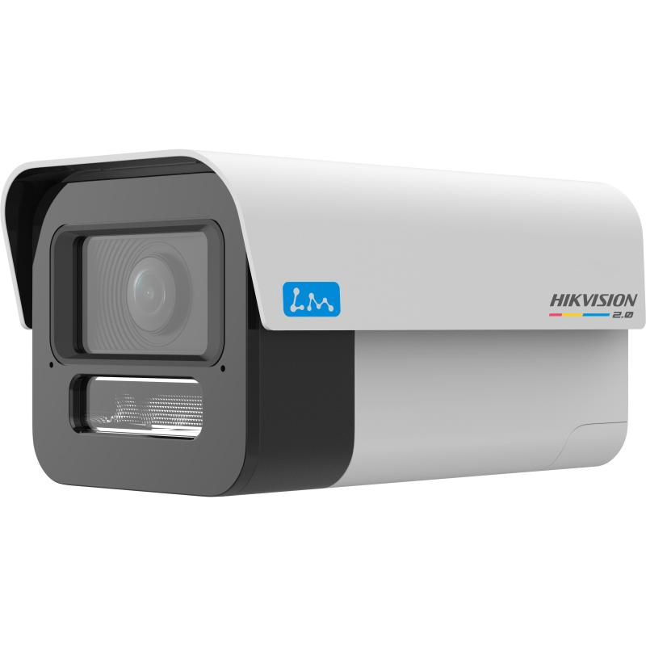
2 | 网络高清枪/球型摄像机（重点部位补盲） | ≥400万像素，星光级，H.265+，重点设备/围墙监视，内置音频，IP66 | 台 | 3 | 新增 | 东明港运围墙/重点设备 | DS-2DF7C4HJX-SZBZ | 全结构化系列大模型VR球机 基于Transformer架构海康视觉大模型，通过深度建模真实场景的时空特征，实现多维语义精准分类与细粒度目标识别，显著提升周界场景的检出率及检准率 镜头采用1/1.8＂CMOS传感器，高清成像 支持人脸抓拍、非机动车识别、车牌识别等全结构化功能，更好助力平安城市人车管理 适用于城市道路、路口、路段、广场、操场、服务区、停车场、景区、江面、湖面等 支持智能资源切换：大模型Smart事件(默认)、全结构化，混合比对 大模型Smart事件：基于大模型技术，实现越界侦测、区域入侵侦测、进入/离开区域侦测等智能侦测功能，有效提升检测效率，降低误报率，并可实现事件触发联动球机进行跟踪。1倍下白天检测距离100米，夜间检测距离60米 全结构化：支持细节路混合目标检测，对检测区域内的人、非机动车、车进行同时抓拍上传，人脸人体关联输出，并实现对人脸、人体、车辆结构化属性特征信息提取，同时检测目标数量30个 混合目标比对：支持人脸、人体混合检测和人脸比对功能，对检测区域内的人脸、人体进行同时抓拍上传，支持人脸、人体结构化属性特征信息提取；前端存储15万张人脸图片进行建模后，对场景中抓拍的人脸进行比对并输出结果 AI-ISP：采用去噪卷积神经网络将深度结构、学习算法用于图像去噪，最终使画面成像更新清晰，噪点更小图像更干净 支持自动合成全景图功能，结合球机360°图片抓拍的能力，自动拼接成360°全景图，无需人工手动合成，高效省时，合成图有柱状和鱼眼两种可选 搭配VR全景应用平台，把现实中的人、车、事、物叠加到在虚拟的场景中，通过场景漫游、标记标绘、视频投影及联动应用，以虚实结合的方式和沉浸式的交互体验，为用户了解区域内的感知数据情况、辅助决策提供新方式 支持25倍光学变倍，16倍数字变倍 支持GB35114A级安全加密 采用双光补光，暖白光和红外补光 传感器类型：1/1.8" Progressive Scan CMOS 最低照度：彩色：0.0005 Lux @（F1.5，AGC ON）；黑白：0.0001 Lux @（F1.5，AGC ON）；0 Lux with light 焦距：5.9-147.5mm，25倍光学变倍 视场角：59.8-2.7度(广角-望远) 补光灯类型：混合光（红外+白光） 补光灯距离：红外照射距离：最远可达200 m，白光照射距离：最远可达30 m 防补光过曝：支持 水平范围：0-360°连续旋转 垂直范围：-15°-90°(自动翻转) 水平速度：水平键控速度：0.1°-160°/s,速度可设;水平预置点速度：240°/s 垂直速度：垂直键控速度：0.1°-120°/s,速度可设;垂直预置点速度：200°/s 主码流帧率分辨率：50 Hz：25 fps（2688 × 1520 , 2560 × 1440，1920 × 1080，1280 × 960，1280 × 720） 60 Hz：30 fps（2688 × 1520 , 2560 × 1440，1920 × 1080，1280 × 960，1280 × 720） 视频压缩标准：H.265，H.264，MJPEG，Smart264，Smart265 宽动态：120 dB超宽动态 网络接口：RJ45网口;自适应10M/100M网络数据 SD卡扩展：内置MicroSD/MicroSDHC/MicroSDXC 插槽，最大支持512 GB 报警：2路报警输入，1路报警输出 音频：1路音频输入，音频峰值：2-2.4V[p-p]，输入阻抗：1 kΩ±10% 1路音频输出，线性电平，阻抗：600 Ω RS-485：采用半双工模式，支持自适应HIKVISION，PELCO-P和PELCO-D（可添加）协议 电源：供电方式：DC：36 V，1.67 A 最大功耗：30 W（其中加热最大功耗3.5 W，补光灯最大功耗4.2 W） 工作温湿度：-30 °C~65 °C；湿度小于95% 尺寸：Ø218.4 × 324.2 mm 重量：4.2 kg _x000 | 3438 | 视频图像分辨率不低于2688×1520（公安部检验报告证明） 最低照度：彩色≤0.0005lx，黑白≤0.0001lx（公安部检验报告证明） 内置GPU芯片；摄像机靶面尺寸不小于1/1.8英寸；采用基于transformer架构的大模型算法，内置1颗算力为10TOPS的NPU芯片（公安部检验报告证明） 摄像机内置镜头，支持不小于25倍光学变倍，镜头最大焦距不小于147mm（公安部检验报告证明） 设备支持水平旋转范围0~360°连续旋转，垂直旋转范围-15°~90°（公安部检验报告证明） 具有300个预置位，可设置8条巡航路径。支持预置位视频冻结功能（公安部检验报告证明） 可通过IE浏览器将视频编码格式设置为 H.265、H.264、MJPEG（公安部检验报告证明） 设备可对监控画面中不小于15个人脸进行检测、跟踪并进行抓拍图片；支持人脸图片对比功能（公安部检验报告证明） ★★支持大模型结构化混行目标检测功能，支持混行目标（类型包括行人、人脸、车辆、非机动车）检测、抓拍及结构化属性分析（公安部检验报告证明） 设备可对镜头前玻璃进行加热，去除玻璃上的冰状和水状附着物（公安部检验报告证明） ★★设备具有AI-ISP图像质量提升功能，在低照度环境下，可自动调节预览场景视频画面中人脸、人体、车辆等目标及预览场景视频画面的区域曝光、亮度、色彩饱和度、对比度、锐度等（公安部检验报告证明） ★★设备内置8GB eMMC，内置大模型算法芯片，可调用大模型算法检测并分类识别目标（人员、机动车、动物）（公安部检验报告证明） ★★设备具有 VR 全景拼接功能，拼接图像具有柱状全景图和鱼眼全景图 2 种模式，生成柱状全景图分辨率为 8192×2436，鱼眼全景图分辨率为3446×3446（公安部检验报告证明） ★★设备具有 VR 展示功能，可在客户端软件展示实时视频和生成的全景图；全景图可与实时视频联动，可通过点击全景图，使实时视频画面转动至点击位置（公安部检验报告证明） ★★支持开启、关闭智能文搜功能，功能开启后，设备可上传目标场景图片及目标信息，目标信息包括出现的时间、目标类别、在视场中的位置（公安部检验报告证明） ★设备内置暖白光补光灯，在夜晚天气晴朗无遮挡的情况下，仅开启暖白光补光灯，可识别距离设备30m处的人体轮廓；红外作用距离：可识别距离设备200m处的人体轮廓（公安部检验报告证明） 具有2路报警输入、1路报警输出、1路音频输入、1路音频输出（公安部检验报告证明） 外壳防护能力不低于IP66（公安部检验报告证明） 支持在-30 °C~65 °C范围内正常工作（公安部检验报告证明） | 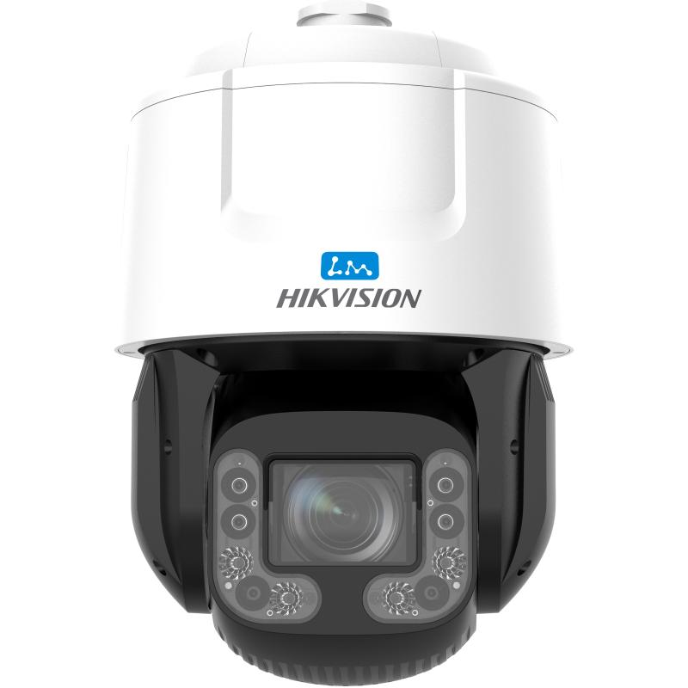
3 | 宽动态卡口/枪型摄像机（门岗补盲） | ≥400万像素，超宽动态，H.265+，车牌/人脸可辨识，覆盖门岗前后各20m，含拾音喊话联动，IP66 | 台 | 41 | 新增 | 润华实业各门岗 | DS-2CD7T4HJX-SZBZ | 海康威视轻智能筒型网络摄像机，支持鳞镜补光、F1.0光圈镜头，夜间成像效果更出色 采用1/1.8"背照式传感器，相比传统摄像机前照式传感器，增加的进光量对图像质量有明显的改善作用，F1.0超大光圈镜头，日夜臻全彩成像 支持智能资源模式：人脸抓拍（默认），Smart事件，热度图，人数统计，道路监控，普通监控 适用于混行道路、重点出入口、园区、路口路段等需要进行人车管理的场景 鳞镜补光：采用隐藏式灯珠设计，通过鳞甲密布排列形成的镜面反射出光，见光不见灯；增加发光面积，降低聚光效果，补光柔和均匀 Smart录像：支持断网续传功能保证录像不丢失，配合Smart NVR/SD卡实现事件录像的智能后检索、分析和浓缩播放，Smart编码：支持低码率、低延时、ROI感兴趣区域增强编码、SVC自适应编码技术，支持Smart265编码 系统功能：支持开放型网络视频接口、ISAPI、GB/T28181和E-HOME协议接入；支持三码流技术，支持同时20路取流；支持萤石平台接入 宽动态：支持宽动态范围达120 dB，适合逆光环境监控 图像相关：支持400万像素 @60 fps实时帧率，图像更流畅；支持透雾，电子防抖，并具有多种白平衡模式，适合各种场景需求 安全服务：支持三级用户权限管理，支持授权的用户和密码，支持IP地址过滤 接口功能：内置MicroSD/MicroSDHC/MicroSDXC插槽，最大支持512 GB；支持10 M/100 M自适应网口；支持一对报警输入输出 支持电量检测：支持设备功耗检测，支持设备功耗报表展示，报表类型支持日报表和周报表（默认日报表，单位瓦时（Wh）） Smart事件模式：徘徊侦测，人员聚集侦测，快速运动侦测，停车侦测，物品拿取侦测，物品遗留侦测，场景变更侦测，音频陡升侦测，音频陡降侦测，音频有无侦测，虚焦侦测，支持联动声光预警 传感器类型：1/1.8" Progressive Scan CMOS 最低照度：彩色：0.0005 Lux @（F1.0，AGC ON），0 Lux with Light 宽动态：120 dB 焦距&视场角：2.8 mm：水平视场角：105.7°，垂直视场角：57.3°，对角视场角：124.9° 4 mm：水平视场角：88.7°，垂直视场角：44.7°，对角视场角：107.5° 6 mm：水平视场角：54.8°，垂直视场角：29.2°，对角视场角：64.2° 8 mm：水平视场角：40.7°，垂直视场角：22.9°，对角视场角：46.6° 补光灯类型：鳞镜补光，暖白光，4颗灯珠 补光距离：白光：普通监控：最远可达30 m，人脸抓拍/识别：最远可达5 m 防补光过曝：支持防补光过曝开启和关闭，开启下支持自动和手动，手动支持根据距离等级控制补光灯亮度 最大图像尺寸：2560 × 1440 视频压缩标准：H.265/H.264/MJPEG 网络：1个RJ45 10 M/100 M自适应以太网口 SD卡扩展：内置MicroSD/MicroSDHC/MicroSDXC 插槽，最大支持512 GB 音频：1路输入（Line in），1路输出（Line out），2个内置麦克风，1个内置扬声器 报警：1路输入，1路输出（报警输入支持开关量，报警输出最大支持DC12 V，30 mA） RS-485：1个RS-485接口，半双工模式，支持自适应HIKVISION，PELCO-P和PELCO-D协议 复位：支持 电源输出：支持DC12 V，100 mA 接口类型：外甩线 产品尺寸：180.3 × 99.2 × 94 mm 包装尺寸：315 × 137 × 141 mm 设备重量：750 g 带包装重量：1080 g 存储温湿度：-30 °C~60 °C，湿度小于95%（无凝结） 启动和工作温湿度：-30 °C~60 °C，湿度小于95%（无凝结） 电流及功耗：DC：12 V，1.1 A，最大功耗：13.2 W PoE：802.3at，42.5 V~57 V，0.35 A~0.26 A，最大功耗：14.7 W | 725 | 支持分辨率不小于2560×1440@25fps，分辨力不小于1500TVL。（公安部检验报告证明） ★具有不小于1/1.8"靶面尺寸。（公安部检验报告证明） 最低照度彩色：0.0002 lx，黑白:0.0001 lx，最大亮度鉴别等级（灰度等级）不小于11级。（公安部检验报告证明） 光圈大小不小于F1.0。（公安部检验报告证明） 支持H.264、H.265、MJPEG视频编码格式，且具有High Profile编码能力。（公安部检验报告证明） ★内置GPU芯片。（公安部检验报告证明） 支持检出两眼瞳距40像素点以上的人脸图片。（公安部检验报告证明） 支持侧脸过滤功能，可过滤上下、左右倾斜角度超过预设值的人脸。（公安部检验报告证明） 支持人数统计功能，支持设置最多8个多边形人数统计区域，可分别设置不同区域的报警类型、报警时间间隔。（公安部检验报告证明） 当进入区域、离开区域、越界侦测或区域入侵报警产生时，可在报警布防时间内联动声音报警和/或白光灯闪烁。（公安部检验报告证明） 支持抓拍报警统计、报警质量统计、设备重启和布防动态报警数据感知与记录功能。（公安部检验报告证明） ★设备具有耀光抑制功能，耀光区域≤1%。（公安部检验报告证明） ★★内置4颗补光灯，为鳞镜式补光灯，灯杯为半弧形网格鳞片状。（公安部检验报告证明） ★★灯珠朝向与样机照射方向不同，补光灯开启后正面不可见补光灯灯珠。补光灯开启后灯光均匀无波纹、麻点状、条纹状和不规则亮斑。（公安部检验报告证明） 内置2个麦克风、1个扬声器，具有1个RS485接口、1个报警输入接口、1个报警输出接口、1个音频输入接口、1个音频输出接口。（公安部检验报告证明） 不低于IP67防尘防水等级。（公安部检验报告证明） | 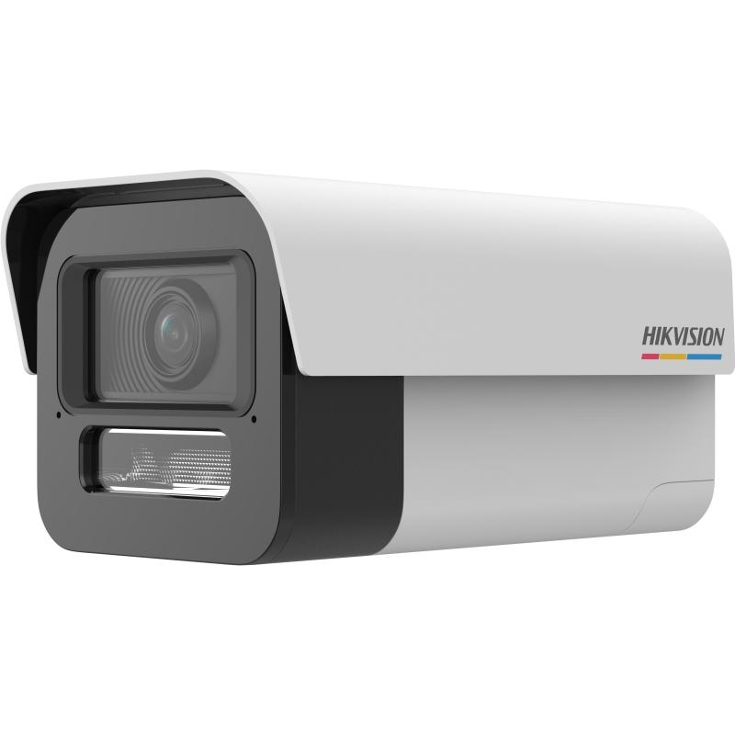
4 | 网络摄像机（老旧更换） | ≥400万像素，星光级，H.265+，按原点位类型等量替换（枪机为主），内置音频，IP66 | 台 | 44 | 新增 | 各区域老旧点位，以勘查为准 | DS-2CD2T4HJX-SZBZ | 全彩级高灵敏度传感器，F1.0超大光圈镜头，提供更清晰的视频流输入 海康自研AI ISP图像处理引擎，影像随场景自适应，夜视效果随时在线 最高分辨率可达2560 × 1440 @25 fps，在该分辨率下可输出实时图像 内置麦克风&扬声器，喊话对讲全兼顾 人/车目标分类，报警精准减打扰 支持背光补偿，强光抑制，3D数字降噪，120 dB宽动态适应不同监控环境 海康自研超级智能编码，省存储，画质稳 支持柔光灯补光，照射距离最远可达30 m 符合IP67防尘防水设计，可靠性高 在大模型的加持下，对人、机动车等高价值目标进行解析，通过ROI分割技术，分离前景目标与背景区域，前景采用常规编码保障细节完整，背景实施高效压缩降低存储占用，兼顾画质与效率 传感器类型：1/1.8" Progressive Scan CMOS 最低照度：彩色：0.0005 Lux 宽动态：120 dB 焦距&视场角：2.8 mm，水平视场角：105.7°，垂直视场角：57.2°，对角视场角：124.5° 4 mm，水平视场角：88.7°，垂直视场角：44.7°，对角视场角：107.5° 6 mm，水平视场角：55.2°，垂直视场角：29.3°，对角视场角：64.6° 8 mm，水平视场角：38.8°，垂直视场角：21.1°，对角视场角：45.2° 补光距离：最远可达30 m 防补光过曝：支持 补光灯类型：柔光灯 最大图像尺寸：2560 × 1440 视频压缩标准：主码流：H.265/H.264，支持超级智能编码 子码流：H.265/H.264/MJPEG 第三码流：H.265/H.264 音频：支持1个内置麦克风 支持1个内置扬声器 网络：1个RJ45 10 M/100 M自适应以太网口 恢复出厂设置：支持客户端或浏览器恢复 启动和工作温湿度：-30 °C~60 °C，湿度小于95%（无凝结） 供电方式：DC：12 V ± 25%，支持防反接保护 PoE：IEEE 802.3af，CLASS 3 电流及功耗：DC：12 V，0.75 A，最大功耗：9 W PoE：IEEE 802.3af，CLASS 3，最大功耗：10.5W 电源接口类型：Ø5.5 mm圆口 产品尺寸：2.8 mm焦距段型号： 182.8 × 92.7 × 87.6 mm 其他焦距段型号： 189.4 × 92.7 × 87.6 mm 包装尺寸：235 × 120 × 125 mm 设备重量：575 g 带包装重量：705 g 防护：IP67 | 420 | 支持输出图像分辨率不低于2560x1440。（公安部检验报告证明） 内置1颗CPU、GPU、NPU于一体的芯片。（公安部检验报告证明） ★★补光灯灯杯采用双层透镜结构，外表平面为柔光层，采用复眼式微透镜阵列，具有六边形阵列纹路;下层束光层为鳞甲TIR透镜，内壁具有鳞甲阵列纹路。（公安部检验报告证明） ★★补光灯开启后，灯光应为椭圆形形状，且补光灯均匀无波纹状、圆环状、麻点状、条纹状和不规则亮斑。（公安部检验报告证明） 可通过IE浏览器或客户端开启白光补光。（公安部检验报告证明） 在低照环境下，开启补光灯，样机可识别距离样机30m处人体轮廓。（公安部检验报告证明） ★★具有日夜场景自适应功能，在白天和夜晚环境下，样机均可输出彩色图像，在夜晚自动开启补光灯条件下，夜晚图像清晰度应不低于白天图像清晰度的95%。（公安部检验报告证明） ★★具有AI-ISP图像质量提升功能，在低照度环境下，可自动调节预览场景视频画面中人脸、人体、车辆等目标及预览场景视频画面的区域曝光、亮度、色彩饱和度、对比度、锐度等。（公安部检验报告证明） 可通过IE浏览器设置码流套餐为画质优先、均衡模式、存储优先及自定义4种类型。（公安部检验报告证明） 内置靶面尺寸为1/1.8英寸的CMOS图像传感器 光圈≥F1.0 支持DC12V供电。 ★★支持对H.264、H.265编码格式的视频进行AI编码。开启AI编码功能后，视频编码格式、分辨率、帧率保持不变 ★★支持大模型AI编码功能。可保持可视场景中目标（如人、车）的图像质量，并虚化背景以降低码率和存储空间 ★★在同一监控场景下，AI编码功能开启并运行24h后，相比于不开启AI编码功能状态下的H.265编码，在目标清晰度无明显降低的条件下，码率节约不小于50％ ★★支持流量管理功能，可设置日平均码率和最大码率上限。功能开启后，可控制平均网传流量和统计日流量余额；无历史结余流量时，实时网传码率应不超过日平均码率，存在历史结余流量时，历史结余流量可按需动态分配给当前场景使用 ★★支持开启、关闭智能文搜功能，功能开启后，样机可上传目标场景图片及目标信息，目标信息包括出现的时间、目标类别（人、车、其他）、在视场中的位置 | 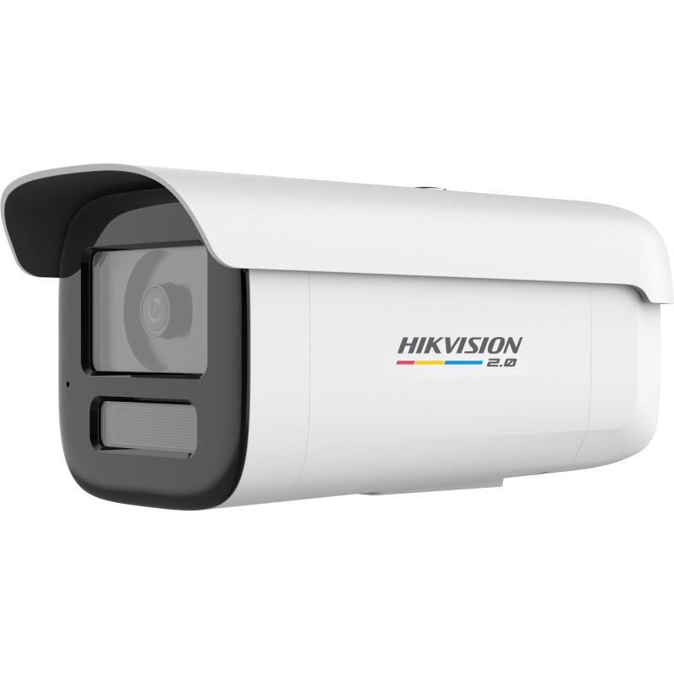
5 | 网络拾音喊话音柱（含功放） | 网络对讲/广播一体，支持平台联动喊话，内置拾音，POE供电，室外防护 | 套 | 146 | 新增 | 对应新增+更换点位，以实际点位为准 | DS-QAAZOH07001-PC4M | 嵌入式开放摄像机，专业图像效果，为算法提供良好的图像输入； 支持AI周界，提高图像识别准确度，降低误报 支持宽动态、背光补偿、透雾、电子防抖等功能； 最高分辨率可达400万像素，并在此分辨率下可输出25 fps/30 fps实时图像，图像更流畅； 支持MIC双向对讲功能，4200客户端配套使用 支持五种不同编码参数码流分别输出，最多同时20路取流 ； 支持标准的MicroSD/MicroSDHC/MicroSDXC卡存储，最大支持512 GB； 电源供应：DC：12 V 2.125A；PoE+：802.3at，Type 2，Class 4 内置7W扬声器，室外扩音距离可达100m 传感器类型：1/3" Progressive Scan CMOS 最高分辨率：2560 x 1440 最低照度：彩色：0.005 Lux @（F1.6，AGC ON） 黑白：0 Lux with IR 快门：1 s to 1/100,000 s 慢快门：支持 调节角度：垂直：0~80° 日夜切换模式：ICR红外滤片 白平衡：支持 调节方式：手动调节 焦距&视场角：2.8~12 mm，水平视场角：99~30.4°，垂直视场角：52.9~17.2°，对角视场角：117.7~34.9° 聚焦模式：自动 光圈类型：固定 最大光圈数：F1.6 麦克风类型：驻极体 阵列数量：2 频率响应：100 Hz ~ 20 kHz 灵敏度：-32 dBV/Pa 采样率：48 kHz 量化位数：16 bit 图像参数切换：支持 图像设置：饱和度，亮度，对比度，锐度，白平衡通过客户端或者浏览器可调 日夜转换模式：白天、夜晚、自动、定时、报警输入触发 图像防抖：支持 图像增强：背光补偿，强光抑制，透雾，电子防抖，3D降噪 图片叠加：支持BMP 24位图像叠加，可选择区域 普通事件：移动侦测，遮挡报警，报警输入，异常，视频质量诊断，虚焦侦测，音频异常侦测，场景变更侦测 Smart事件：越界侦测，区域入侵侦测，进入区域侦测，离开区域侦测 联动方式：上传FTP/NAS/SD卡，上传中心，邮件，报警输出，录像，声音报警，闪光报警 网络：1个RJ45 10 M/100 M/1000 M自适应以太网口，外甩线 报警：1路输入，1路输出 本地存储：8GB EMMC RS485：1个 复位：1个 SD卡扩展：内置MicroSD/MicroSDHC/MicroSDXC插槽，最大支持512 GB 额定功率：7W 扬声器单元：球顶高音 灵敏度（1 m，1 W）：107 dB 最大声压级（1 m）：115 dBSPL 频率响应：500 Hz-6 kHz 阻抗：8 Ω 总谐波失真THD：5 % 主码流帧率分辨率：50 Hz：25 fps (2560 × 1440, 1920 × 1080, 1280 × 720) 子码流帧率分辨率：50 Hz: 25 fps (704 × 576，640 × 480) 第三码流帧率分辨率：50 Hz：25 fps（1920 × 1080，1280 × 720，704 × 576，640 × 480） 第四码流帧率分辨率：50 Hz：25 fps（704 × 576，640 × 480） 第五码流帧率分辨率：50 Hz：25 fps（704 × 576，640 × 480） H.264编码类型：BaseLine Profile/Main Profile/High Profile H.265编码类型：Main Profile 码率控制：支持定码率，变码率 SVC：支持 ROI：ROI支持主码流、子码流、第三码流、第四码流、第五码 | 2302 |  | 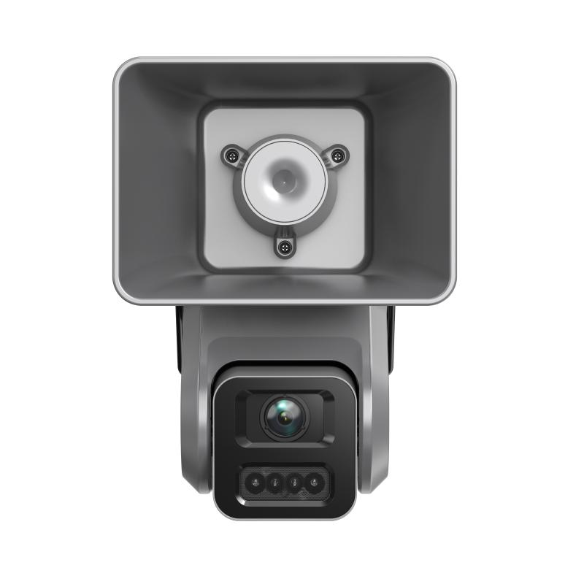
前端摄像机小计 |  |  | 台 | 146
二、智能分析设备
6 | AI边缘算力分析服务器 | GPU边缘智能分析服务器，单台≥32路视频结构化/行为分析，支持周界入侵、越线、徘徊等算法，含算法授权 | 台 | 8 | 新增 | 承载193路AI分析，按32路/台配置含20%余量 | iDS-96064NX-H16/HWF(标配)/多模态 | 【硬件规格】 3U标准机架式16盘位超脑 支持硬盘热插拔 2个HDMI，1个VGA 支持满配20TB硬盘 4个10M/100M/1000M/2500Mbps网口 2个USB2.0接口、4个USB3.0接口 1个eSATA接口 报警IO接口：16路报警输入，8路报警输出 【产品性能】 输入带宽：400Mbps 输出带宽：400Mbps 接入能力：64路H.264、H.265格式高清码流接入 解码能力：最大支持24×1080P RAID模式：RAID0、RAID1、RAID5、RAID6、RAID10，支持全局热备盘 （仅支持监控级AI盘或企业级硬盘启用RAID） 【智能应用】 5合1 AI融合巡检，集成人、车、行为、事件、AIOP 5大类多种算法于一体 一、人 1、人脸识别：人脸抓拍+人脸比对 2、人数统计：倾斜客流统计+区域人数统计 二、车 1、机动车识别：车牌识别（含车牌颜色）+车辆属性识别（含车辆颜色、车辆主子品牌、车辆类型） 2、非机动车识别：电瓶车+自行车 三、行为 1、安全帽反光衣：安全帽（颜色：红黄蓝白橙）+反光衣（颜色：绿橙） 2、岗位行为分析：在离岗+睡岗（趴睡）+玩手机+人数异常+人员滞留 3、抽烟打电话：抽烟+打电话 4、街面行为分析：倒地+聚集+快速移动（奔跑）+剧烈运动（打架） 5、周界防范：区域入侵+越界+进入区域+离开区域 四、事件 1、烟雾火点：近距离烟火检测（室内、园区） 2、通道占用（室内消防通道占用） 3、街道事件：垃圾满溢、打包垃圾、晾晒垃圾、占道经营、店外经营、游摊小贩、乱堆物料、经营撑伞、违规广告、沿街晾晒、机动车/非机动车乱停乱放 五、AIOP 1、支持检测、分类、混合、双检测、分割、OCR等AI模型加载运行 【设备总性能规格】 设备内置6颗GPU，默认配置4个GPU直接分析（单GPU支持4路实时或16路定时抓图或轮巡视频分析）+2个GPU（大模型二次研判） | 55000 | ★★支持同一个算法的大小模型嵌入在同一个算法包中，绑定引擎时，在一个界面分配好引擎选择模式后即可自动关联大小模型，无须重复配置，并且规则配置只要配置一次即可实现大小模型协同分析； 支持效果增强模式：大小模型协同部署 高性能模式：仅部署小模型 超高精度模式：仅部署大模型。 ★★实时视频分析：对通道中的视频流进行实时智能分析。 轮巡视频分析：对多个通道中的视频流轮流进行智能分析。 定时抓图分析：对通道中的视频流进行定时抓图并对抓取的图片进行智能分析。 离线图片分析：对从设备界面上传的图片或从平台下发的离线图片/URL链接进行智能分析。 报警图片分析：对前端IPC的抓拍图片进行二次智能分析。 中心流式任务：在业务平台上对下发的取流地址任务进行展示和操作。（硬盘录像机设备上不显示） ★★当平台接收到支持AI算法摄像机给出的报警后，平台会将报警结果发送给具备大模型算法的设备进行二次分析；并将二次分析结果上报给平台。 ★★引擎状态界面可显示引擎工作温度， 可查看引擎配置及利用率。 ★支持离线模型和在线模型两种模型导入方式，支持第三方算法插件的导入和管理； 可显示模型名称、有效期、模型标签及模型版本； ★AI规则类型支持区域目标异常状态检测、跨线目标检测、区域交叠比异常检测、组合规则、全分析规则、跨线目标统计、区域目标数统计、区域交叠比统计。AI规则参数支持持续时间、报警间隔，最大报警数量、尺寸过滤、静止过滤、运动过滤、灵敏度、置信度（以公安部检测报告为准） ★配合接入的普通 IPC，支持对设定的检测区域内，人员是否佩戴安全帽进行自动侦测，同时检测出佩戴安全帽的颜色（红色、蓝色、黄色、橙色、白色）并根据设定条件触发报警联动。可设置最多16个多边形检测区域，通过客户端可以接受报警消息，查看报警图片，并回放关联录像。支持安全帽关联人脸报警，关联人脸库后，可对未佩戴或佩戴安全帽的人员进行人脸比对（以公安部检测报告为准） ★采用单人单次通过检测区域，100人次正确检出是否佩戴安全帽次数不少于99次（以公安部检测报告为准） ★接入普通IPC，支持工服注册，可上传需要检测的工服图片到工服库，包含红色工服、白色工服、蓝色工服、后厨工服、工地工服等，最大支持20000个工服，对目标工服进行识别，并根据设定条件触发报警联动；可设置最多16个多边形检测区域（以公安部检测报告为准） ★接入普通IPC，支持在预览画面中展示智能信息，支持实时展示目标对象，目标属性，目标置信度，目标ID，目标位置框信息，并且智能信息能够紧跟目标移动；预览画面中展示智能信息颜色可配置（常规时绿色，报警时变成红色），字体大小可配置（以公安部检测报告为准） ★接入普通IPC，尺寸与面积检测，支持通过视频测量目标的实际尺寸和面积，目标误差±2%（以公安部检测报告为准） ★支持导入视觉大模型进行分析，支持视频分析、图片分析、图片二次分析过滤（以公安部检测报告为准） ★支持导入图片，并对图片中的数字和字母进行识别并输出结果；支持集装箱箱号识别；支持识别身份证内容、输出身份证照片，识别的内容包括姓名、性别、民族、出生日期、住址、身份证号码、签发机关和有效期。支持识别图片上叠加的OSD，输出OSD信息；支持识别国内铁路车厢号；支持识别快递面单各字段内容，识别的内容包括：三段码识别、收/寄件人姓名、手机号、地址；支持识别国内船舶船身喷涂的船名 识别停车场中的车位编号（以公安部检测报告为准） ★对AI算法，1个GPU可分化成4个虚拟引擎，每个虚拟引擎支持一种AI算法；1个GPU支持4路400W摄像机的实时视频分析（以公安部检测报告为准） ★支持音频设备与视频设备独立管理，支持网络拾音器的接入、校时（以公安部检测报告为准） | 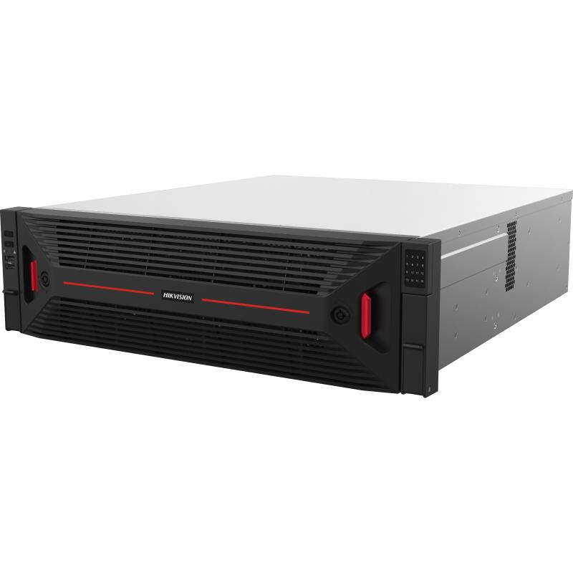
7 | AI行为分析算法授权 | 周界入侵、越线报警等行为分析算法，按路授权，报警统一接入平台 | 路 | 193 | 新增 | 对应需AI升级摄像机193台 | 包含
三、平台与软件
8 | 统一视频综合管理平台软件 | 支持GB/T 28181级联+SDK/ONVIF多品牌接入，实时预览/轮巡/分屏、录像检索回放、报警联动弹窗、一键调取、权限与运维管理，预留门禁/出入口/停车场及扩展接口 | 套 | 1 | 新增 | 部署于集团六楼机房，承载于利旧服务器 | iSecure Center综合安防管理平台(DS)，iSecure Center 综合安防管理平台 (DS) |  | 30元一路视频授权
9 | 平台服务器 | 现有平台服务器，作为平台主/备计算与接入节点 | 台 | 3 | 利旧 | 集团现有3台
10 | 视频及报警接入授权 | 视频+报警接入授权，由现有1500路扩容至≥3000路（净增≥1500路），含扩展余量 | 路 | 3000 | 利旧+扩容 | 利旧1500路，扩容≥1500路
11 | 视频解码矩阵 | 现有可扩展解码矩阵，用于大屏解码上墙 | 台 | 1 | 利旧 | 集团现有，按需扩展解码板卡
12 | 解码板卡扩展 | 扩展解码路数，支持同时上墙≥100路不卡顿 | 项 | 1 | 新增 | 以满足100路以上上墙为准，暂估 | 需要了解现场情况
四、存储设备
13 | 磁盘阵列 | 现有存储磁盘阵列，硬盘容量共384T，用于中心重要点位及报警录像集中存储 | 套 | 2 | 利旧 | 集团现有2套/共384T
14 | 边缘存储扩容（企业级监控硬盘） | 企业级监控级硬盘16TB，用于现场不足90天站点的边缘NVR扩盘，配合H.265智能压缩 | 块 | 20 | 新增 | 约320T，暂估，以各站点勘查为准 | HK7216AH | 16TB容量，3.5英寸，SATA3.0接口，7200RPM 氦气盘， CMR传统磁记录 传输速率269 MB/s，512MB高速缓存，流畅存储视频有效防止丢帧 MTBF可达2,500,000小时 支持5年有限质保服务 接口类型：SATA 尺寸：147mm(L)×101.6mm(W)×26.1mm(H) 转速：7200RPM 平均读写功率（W）：6.4W 缓存：512MB 标称容量：16TB 刻录技术：CMR 接口传输速率（最大值）：6.0Gb/s MTBF：2,500,000 | 8122 |  | 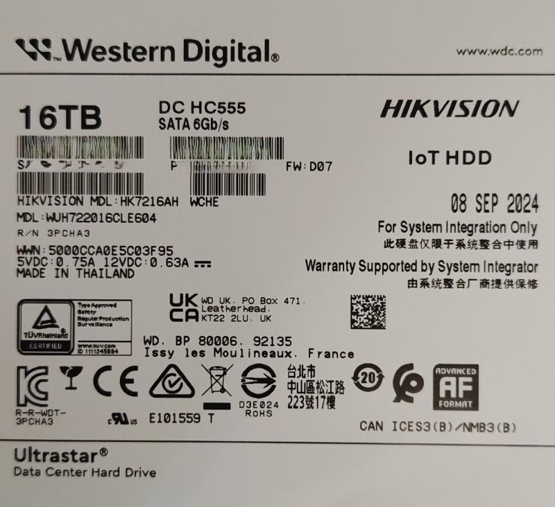
15 | 网络硬盘录像机（按需补充） | 支持H.265，接入并本地存储，满足90天录像；仅用于无法扩盘的站点 | 台 | 10 | 新增 | 暂估，以现场勘查为准 | 勘测后选型
五、网络传输设备
16 | 核心交换机（万兆三层） | 万兆多层核心，双机热备/堆叠，大容量交换，支持QoS、组播、ACL | 台 | 2 | 新增 | 集团监控专网核心，双机热备 | 详细设计后选型
17 | 汇聚交换机（万兆） | 万兆上联三层汇聚交换机，支持QoS、组播、单向策略 | 台 | 30 | 新增 | 对应30余个独立监控室/二级单位，暂估 | 详细设计后选型
18 | 接入交换机（千兆POE） | 24口千兆POE，万兆光上联，用于新增/更换前端接入及边缘设备 | 台 | 12 | 新增 | 对应新增+更换点位，暂估 | DS-3E3728P-H | 支持802.1X，MAC认证，端口安全，支持LACP协议，支持4K个VLAN，支持最大16K MAC地址及黑洞MAC等特性，支持基于端口的二三层优先级自动映射，支持基于端口的镜像，支持重定向，支持端口隔离，支持访问控制列表，支持端口限速，支持IPv6，支持Jumbo Frame，支持以太网OAM：802.3ah 和802.1ag (CFD:Connectivity Fault Detection，连通错误检测）丰富IPv6功能。 支持虚拟化技术，就是把多台物理设备互相连接起来，使其虚拟为一台逻辑设备，用户可以将这多台设备看成一台单一设备进行管理和使用。 支持丰富的ARP防御功能，例如ARP Detection，实现用户合法性检查功能和ARP报文有效性检查功能，ARP限速，避免大量ARP报文对CPU进行冲击等等。 支持802.3at/POE+供电标准。 支持L2（Layer 2）~L4（Layer 4）包过滤功能，提供基于源MAC地址、目的MAC地址、源IP地址、目的IP地址、TCP/UDP端口号、协议类型、VLAN的流分类。提供灵活的对列调度算法，可以同时基于端口和队列进行设置，支持SP、WRR、SP+WRR三种模式。同时还支持入/出方向双向ACL、支持流量监管CAR功能、支持出/入方向的端口/流镜像，用于对指定端口上的报文进行监控，将端口上的数据包复制到监控端口，以进行网络检测和故障排除。 支持SNMPv1/v2/v3（Simple Network Management Protocol）。支持CLI命令行，Web网管，TELNET，使设备管理更方便，并且支持SSH2.0等加密方式，使得管理更加安全。 具备设备级和链路级的多重可靠性保护。硬件支持过流保护、过压保护和过热保护技术；支持电源和风扇的故障检测及告警，可以根据温度的变化自动调节风扇的转速，这些设计使设备具备了很高的可靠性。 端口：24个10/100/1000Base-T自适应以太网端口（支持PoE+）（其中4个是combo口），4个万兆SFP+口 重量：≤9kg 尺寸（长×高×深）：440×43.6×460 工作温度：工作环境温度：0℃～45℃ 工作湿度：工作环境相对湿度：5%～95%（非凝结） 安装方式：机架式（1U高，19英寸宽） 供电方式：AC：100V～240V AC，50/60Hz 整机功耗：AC MIX：27W MAX： 单360W:334W（PoE为280W） 双360W:678W（PoE为600W） 单720W:676W（PoE为600W） 双720W:905W（PoE为810W） 360W+720W:900W（PoE为810W） 流量控制：支持 IEEE 802.3x 流控（全双工） 支持基于PPS的风暴抑制 支持基于bps的风暴抑制 端口镜像：支持端口镜像 支持远程镜像 QoS：支持802.1p/DSCP优先级标记 支持包过滤功能 支持SP/WRR/SP+WRR队列调度 支持基于端口的限速 支持基于流的重定向 支持时间段 VLAN：支持基于端口的VLAN 支持QinQ 支持协议VLAN 支持MAC VLAN STP：支持STP/RSTP/MSTP 安全特性：支持用户分级管理和口令保护 支持AAA认证 支持Radius认证 支持SSH2.0 支持端口隔离 支持 802.1X 支持端口安全 支持MAC地址认证 支持IP Source Guard 支持HTTPs 支持PKI(Public Key Infrastructure，公钥基础设施) 管理维护：支持Console/Telnet/命令行接口（CLI）配置 支持FTP、TFTP、Xmodem加载升级 支持SNMPv1/v2/v3 支持RMON 支持NTP时钟 支持Ping、Tracert 支持系统工作日志 支持电源、风扇、温度告警 PoE标准：支持802.3at/POE+供电标准 端口最大供电功率：30W 整机最大供电功率：AC MIX：27W MAX： 单360W:334W（PoE为280W） 双360W:678W（PoE为600W） 单720W:676W（PoE为600W） 双720W:905W（PoE为810W） 360W+720W:900W（P | 3100 | 配置：可用千兆PoE电接口数量≥24，复用千兆光接口数量≥4，万兆光接口数量≥4，支持独立的console管理串口，≥1个带外管理口 支持冗余电源，插拔冗余电源，不影响另外一个电源POE的供电 支持自适应802.3af/at供电标准，支持POE最大输出功率≥810W 提供工信部入网许可证，入网检测报告证明及CQC认证证书 ★支持端口节能功能 设备具备USB接口，可通过USB拷贝删除文件、可通过MicroUSB登录设备 支持OSPF FRR 功能 支持NQA功能，NQA能够正常探测 支持IRF本地负载分担、IRF单点管理功能 支持CPU保护功能 ★设备支持BFD for IPv4路由功能、支持BFD for IPv6路由功能，支持IPv4路由≥950条；IPv6路由≥200条；要求提供检测报告证明 设备支持多个配置文件本地保存，支持配置回滚 支持命令行(CLI)配置 ★★支持在网络管理平台上实现对交换机和摄像头、门禁、对讲等终端设备进行系统拓扑展示及管理功能 ★★支持以不同图标展示接入设备间的连接方式，包括网线、光纤和无线连接 ★★支持接入设备间的链路详情展示，包括传输速率、链路两端设备信息和链路带宽告警展示 ★★支持在网络拓扑中展示设备详情，包括设备基本信息、性能使用信息、面板状态和端口信息 ★支持IPv4路由≥950条；IPv6路由≥200条；要求提供检测报告证明 提供首页具有CNAS标识的第三方检测报告复印件并加盖厂家公章
19 | 万兆光模块（SFP+） | 万兆光模块，单模/多模按链路匹配，成对使用 | 只 | 80 | 新增 | 主干及汇聚上联，暂估 | HK-SFP+-10G-10-1310-DF | 万兆10公里单模双纤模块 不分收发 TX1310nm/10G RX1310nm/10G LC 10km 0～70℃ SFP 发射光功率:-8.2～0.5dBm 接收灵敏度（低值）:-14dBm | 420 |  | 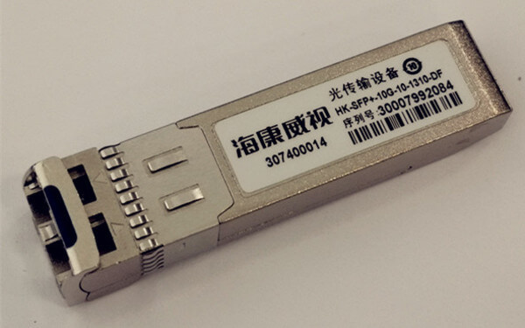
20 | 室外单模光缆（GYTA/GYTS） | 室外铠装单模光缆，用于未联通二级公司到集团监控网的联通，复用为主、新布为辅 | 米 | 8000 | 新增 | 暂估，以线路勘查为准
21 | 光缆熔接/尾纤/光纤配线架 | 含熔接、尾纤、ODF配线架及跳纤等 | 项 | 1 | 新增 | 配合光缆联通，暂估
22 | 单向数据传输设备（单向光闸/网闸） | 实现园区网监控数据单向汇聚至新建平台，禁止反向访问 | 套 | 2 | 新增 | 园区↔监控平台边界，暂估 | DS-68GAP-T1 | 一、网络适应性 1、支持透明、代理工作模式，网络适应性良好，针对客户不同的需求具有不同部署方案。 二、文件交换 1、支持文件传输和文件同步功能，支持SMB、FTP、HTTP等多种通信协议。 2、支持对交换文件的内容进行审查和过滤，确保只有符合策略的文件才可传输至对端。 3、文件同步支持内置和专用客户端两种方式。客户端支持Linux和Windows系统。 三、视频交换 1、支持视频会议相关协议和GB/T 28181视频通信国家标准。 2、支持基于RTSP、SIP、H.323编码格式的视频点播。 3、专有均衡算法，适用于视频数据交换的大流量、高负载的特点。 四、数据库同步 1、支持Oracle、SQL Server、Sybase、DB2、Mysql、PostgreSQL等主流数据库。 2、支持国产达梦、人大金仓数据库的同步。支持BLOB大字段的同步；支持异构同步。 最大网络层吞吐量：1Gbps 最大并发连接数：40万 系统延迟：管理接口：内外各1个Console管理口（共2个Console管理口) USB接口：内外网各2个USB2.0（共4个USB2.0） 内网接口：6个千兆电口+2个千兆光口 外网接口：6个千兆电口+2个千兆光口 CPU：4核4线程 内存：4G*2 DDR4 硬盘容量：可用空间256G固态硬盘 *2 机箱：2U标准机箱 电源：AC100-240V，350W，双电源 尺寸：565mm*440mm*88mm 重量：约12KG 环境要求：工作温度：-5°C～45°C，工作湿度：-40°C～85°C 风扇数量：2个 | 44000 | 采用2+1系统架构即内网单元+外网单元+专用隔离芯片硬件。隔离区基于隔离芯片开关设计，不采用SCSI、网卡以及任何加/解密等方式，且具有不可编程特性； 标准2U机架式设备，具备1个LCD液晶屏，能够显示设备序列号，显示CPU利用率、内存使用率、显示管理口IP等信息； 吞吐率≥1Gbps，系统延时<1ms，并发连接数≥40万；文件交换≥65MB/s，数据库传输速度≥3000条/s；视频传输能力（每路 D1 画质）≥500路/s；2U机箱,冗余电源；内外网单元各配置≥6个千兆电口,≥2个千兆光口,≥1个console口,≥2个USB口； ★★支持文件内容关键字替换，根据替换规则自动替换文件内容中相关关键字。支持同步设定同名文件策略，选择覆盖或更名处理（提供公安部权威机构检测报告证明） ★★支持本地数据打标加密上传和下载还原（FTP），打标客户端支持Windows和国产银河麒麟操作系统，支持账户等级划分（提供公安部权威机构检测报告证明） ★★支持文件特征学习，可上传新格式文件进行特征学习，学习后可针对新文件格式特征进行安全过滤。通过设置黑白名单对具有特定后缀的文件进行过滤，对文件特征进行过滤， 支持 txt、pdf、xls、xlsx、doc、docx、ppt、pptx、wps、dps 、et等格式文件（提供公安部权威机构检测报告证明） ★支持批量数据表智能匹配配置，可自动匹配表名、字段相同的数据表建立同步关系，满足大批量数据表同步场景下的快速配置需求（提供公安部权威机构检测报告证明） ★支持数据同步条件过滤，自定义数据要求，仅允许符合条件要求的数据进行传输，支持采用 WHERE语句编程（提供公安部权威机构检测报告证明） ★★支持视频应用集群部署，支持链路的集群管理和视频流量负载；支持视频信令解析，识别视频协议，对不符合格式的信令及指令进行阻断和日志记录；支持摄像头注册信息过滤，视频编码控制；支持视频流插帧，可设置插帧频率（提供公安部权威机构检测报告证明） 支持H264、H232、3GP、ASF、AVI、FLV、MOV、MP4、MPEG、OQG、R4、RMVB、WMV等视频编码格式识别（提供所投产品功能界面截图） 支持支持SIP、RTSP、GB 28181、H.323、DB33等视频协议，支持视频会议协议应用，包括华为、科达等多视频会议厂家信令（提供所投产品功能界面截图） 支持目录内子目录同步；支持多级文件夹同步（>50层）；支持大文件同步和断点续传（>100G） 支持字段级数据同步，仅同步表中某几个字段；支持BLOB、CLOB等大字段的同步（提供所投产品功能界面截图） 支持远程FTP、SFTP、SMB、NFS文件同步功能；支持本地FTP和SFTP共享目录和内外端数据交换 基于IP会话连接，展示可信端和不可信端的连接资源数据信息和top排名，支持实时信息展示和和7天内的历史数据统计（提供所投产品功能界面截图） 支持Web正向映射代理；支持应用层指令控制，如GET、POST、PUT、HEAD、CONNECT等，支持黑白名单的源IP过滤、目的IP过滤、端口过滤，域名过滤、MIME类型过滤（提供所投产品功能界面截图） 支持Web反向映射代理；支持提交方式过滤，支持下载文件类型过滤，支持URL过滤；
23 | 下一代防火墙 | 平台侧边界防护，含入侵防御、日志审计，满足等保2.0要求，双机部署 | 台 | 2 | 新增 | 监控平台安全边界 | DS-SG100-M280 | 【默认不带入侵防御、病毒防护、上网行为管理、带宽管理功能，如需此类安全防护功能，需选配防火墙全功能模块】 【一】精细化的多维管控 （1）支持丰富的用户认证方式，包括TACACS+、RADIUS、LDAP 等外部服务器用户认证，以及本地认证、Web认证、802.1x认证等。 （2）支持针对用户实施精细化的访问控制、应用限制、带宽保证等管控手段。 （3）支持深度应用识别技术，可根据协议特征、行为特征及关联分析等准确识别数千种网络应用，为用户提供包括应用类别、应用风险等级、所用技术、应用特征分布等多维可视化信息。 （4）支持根据应用类型进行策略阻止、会话限制、流量管控、应用引流或时间限制等操作。 （5）支持针对SSL加密流量进行解密并对解密后的流量进行应用识别，支持对SSL解密流量开启安全防护功能，如IPS、AV、URL过滤、数据安全防护等功能。 （6）支持近百种主流文件类型的特征码及后缀名双重识别，并支持基于文件类型、文件大小、文件名称进行数据传输安全控制。 【二】协议识别与控制功能 （1）支持基于协议的访问控制，能够实现用户自定义安全策略，其控制条件可以是IP地址、端口、协议类型和时间的组合。 （2）支持GB/T28181、GB35114及主流安防厂商视频私有协议的识别，支持对采用非GB/T28181、GB35114的终端进行阻断，并产生告警日志。 （3）支持识别SIP、RTSP及ONVIF等协议并能制定协议过滤规则。 【三】全面的威胁检测与安全防护 （1）支持对ARP欺骗、IP地址欺骗、IP地址扫描、端口扫描攻击的防护，并支持设置边界流量过滤规则。 （2）支持对SQL 注入、跨站脚本、CC等攻击进行检测与过滤；支持外链检查防护和自定义外链特性，类型支持HTTP、HTTPS、FTP。 （3）具备百万级的病毒特征库规则列表，支持对RAR、ZIP、GZIP、BZIP2、TAR等压缩文件类型的病毒检测，并支持基于安全策略和安全域启用防病毒功能。 （4）具备僵尸网络特征库，支持通过监测C&C连接发现内网肉鸡，阻断僵尸网络/勒索软件等高级威胁进一步破坏。 【四】丰富的VPN接入能力 （1）支持常见的主流VPN技术，包括IPSec VPN、SSL VPN、L2TP VPN、PnPVPN、拨号VPN、GRE over IPSec VPN等VPN接入方式。 （2）支持国家商用密码算法SM2/SM3/SM4。 （3）支持IPsec VPN以预共享密钥、数字证书认证、XAuth扩展认证方式建立隧道，并支持多线路VPN隧道的智能选路功能，多线路VPN隧道间备份。 （4）支持SSL VPN客户端硬件特征码绑定认证，支持对登录的用户端系统进行端点安全检查，至少包括指定文件、指定进程、系统补丁、浏览器版本、杀毒软件等。 【五】全面支持IPv6 （1）支持基于IPv6的访问控制、攻击防护、IPv6路由、应用识别与管控。 （2）支持隧道、DNS64/NAT64、IPv6 OVER IPv4 GRE隧道等多种过渡技术。 【六】智能链路选择及负载均衡技术 （1）支持动态探测链路响应速度并选择最优链路进行转发。 （2）支持入站SmartDNS，能自动判断访问者的IP地址并解析出对应的IP地址，提升网站访问速度。 （3）支持基于应用协议的路由功能，根据应用类型进行路由选择，并支持在多个链路上实现负载分担。 （4）支持服务器的负载均衡，提供加权轮询、加权最小连接数、加权散列等多种负载均衡方式，并支持web界面实时显示所有服务器的状态和当前连接数。 【七】高可靠技术 （1）支持主-主和主-备模式，支持HA设备之间的会话自动同步。 （2）主备模式下支持基于设备优先级的主设备抢占功能。 最大网络层吞吐量：10Gbps 最大并发连接数：220万 每秒新建连接数(TCP)：13万 HTTP应用吞吐量：8Gbps IPS吞吐量：8Gbps AV吞吐量：4.5Gbps IPSec VPN吞吐量：5Gbps IPSec VPN隧道数：6000_x000D | 40000 | 网络层吞吐量≥10Gbps；IPS吞吐量≥8bps；AV吞吐量≥4.5Gbps；IPSec吞吐量≥5Gbps；IPSec 隧道数≥6000；并发连接数≥220万；每秒新建连接数≥13万 1U标准机箱，配置≥8个千兆电口，≥8个千兆光口，≥2个万兆光口；≥1个CON口，≥1个MGT口；≥2个USB3.0口；交流双电源； ★★支持GB/T 28181协议准入、GB35114协议准入、支持RTSP协议准入、支持SIP协议准入、支持ONVIF协议准入、支持HIKSDK协议准入、支持DAHUASDK协议准入、支持SSH协议准入、支持GA/T1400协议准入控制（提供权威机构检测报告证明） ★支持NAT扩展和端口复用，可实现NAT地址的单个端口上建立多条会话（提供权威机构检测报告证明） ★支持SSL VPN客户端硬件特征码绑定认证，支持对登录的用户端系统进行端点安全检查，至少包括指定文件、指定进程、系统补丁、浏览器版本、杀毒软件等（提供权威机构检测报告证明） ★支持入站SmartDNS,能自动判断访问者的IP地址并解析出对应的IP地址,提升网站访问速度（提供权威机构检测报告证明） ★支持NetFlow技术，支持配置主动超时时间、源接口、模板刷新时间、数据包数量、企业字段等信息，实现对高速转发的IP数据流进行测量和统计（提供权威机构检测报告证明） ★支持多层多级（两层八级）的流量层级，支持基于用户/用户组、应用、URL、ip地址、接口、安全域、VLAN、服务/服务组等对象进行带宽限制（提供所投产品功能界面截图） ★支持SSL VPN断开时自动清除cookie等隐私数据（提供所投产品功能界面截图） 支持抓取原始数据包，查看网络威胁详情及分析取证（提供所投产品功能界面截图） 支持冗余策略检测，支持策略时间表有效性检测，并支持提供策略优化建议（提供所投产品功能界面截图） 支持SSL加密应用流量识别和基于SSL解密的URL过滤（提供所投产品功能界面截图） 支持防止共享上网功能，可识别共享上网终端的数量（提供所投产品功能界面截图） 支持IPSec VPN通过预共享密钥、数字证书认证、XAuth扩展认证方式建立隧道（提供所投产品功能界面截图） 支持负载均衡功能，能根据安全策略将网络流量均衡到多台服务器上（提供权威机构检测报告证明） 支持路由转发模式，其安全策略生效；支持透明传输模式，其安全策略生效（提供权威机构检测报告证明） 支持基于源、目的IP策略路由；支持基于接口的策略路由；支持基于协议和端口的策略路由；支持基于应用类型的策略路由（提供权威机构检测报告证明） 支持“多对一”的SNAT；支持“一对多”的DNAT；支持“多对多”的动态SNAT（提供权威机构检测报告证明） 产品具备中国网络安全审查技术与认证中心出具的《中国国家信息安全产品认证证书》（提供证书证明） 产品具备中国网络安全审查技术与认证中心出具的《网络关键设备和网络安全专用产品安全认证证书》（提供证书证明）
六、监控中心及大屏
24 | 小间距LED显示大屏 | 小间距LED（建议P1.2~P1.5），高刷新、高灰阶，无缝拼接；墙宽7.2m×高2.8m，约20.16㎡；含箱体、模组、发送/接收卡、机柜配电 | ㎡ | 20.16 | 新增 | 精诚楼一楼，屏体7.2m×2.8m | DS-D4012FW-2FBQ | 显控系统全链路自研，稳定安全可控 全系列标配高品质灯珠，进一步提升显示屏的亮度、可靠性、可视角度和平整度 支持单网口300W超大带载，有效降低显控系统布线复杂度 箱体高集成，高兼容，背板三合一简洁轻量化设计 采用动态引擎算法，高亮刺眼画面细节自动识别，局部区域亮度无感调控，观看柔和舒适，图像质量提升的同时降低不必要的功耗 支持亮度和色度校正，有效消除亮度差异和色度差异，使整屏亮色度达到高度一致并支持现场灯板混装 支持场景显示模式匹配，不同场景下LED显示屏都能达到最佳的显示效果 支持自动除湿，有效保护长时间不用或潮湿环境下的灯珠 高精度压铸箱体结构设计，支持灯板、电源、接收卡正面拆卸 焊点采用无铅无毒锡膏材料，不会对人体和环境造成危害 支持通过遥控器、平板电脑、平台端多种方式控制屏幕参数调节 产品类别：室内小间距全彩LED 像素结构：1R1G1B 倒装 封装方式：MIP 像素间距：1.25 mm 像素密度：640000点/㎡ 箱体模组组成：2 × 2 箱体尺寸：600（W）× 337.5（H）× 29.5（D） mm 箱体分辨率：480×270 箱体面积：0.2025 ㎡ 箱体重量：3.4 kg 箱体材质：压铸铝箱体 维护方式：完全前维护 模组尺寸：300 × 168.75 mm 模组分辨率：240× 135 白平衡亮度：800 cd/㎡ 色温：1700-15000 K可调 可视角：160°(H)/160°(V) 对比度：10000：1 色度均匀性：± 0.003Cx，Cy之内 亮度均匀性：≥ 97％ 驱动方式：恒流驱动 换帧频率：60 Hz 刷新率：3840 Hz 灰度等级：22 bit+ 峰值功耗：≤ 230 W/㎡ （800 nits） 平均功耗：≤ 77 W/㎡ 供电要求：100~240 VAC ± 10％ 工作温度：-10 ℃ ~ 40 ℃ 工作湿度：10%~60% RH（无冷凝水） 存储温度：-20 ℃ ~ 60 ℃ 存储湿度：10%~85% RH（无冷凝水） 包装尺寸：框架包装尺寸：712 ( W ) mm × 338 ( H ) mm × 445 ( D ) mm（ 1 包 5 ）；灯板包装尺寸：431 ( W ) mm × 368 ( H ) mm × 256 ( D ) mm（ 1 包 20 ） 毛重：15.6 kg ( 1包5框架 ) ; 7.5 kg ( 1包20灯板) 净重：3.4 kg (框架 x 1 + 灯板 x 4) | 19100 | ★★LED像素点间距≤1.25mm;像素密度≥640000点/㎡，RGB全倒装共阴，LED晶片单边最短尺寸＜80μm。（提供首页具有CNAS及CMA标识的第三方检测报告复印件并加盖厂家公章） ★★单元尺寸≤600x337.5x29.5（mm），重量≤3.5kg（提供首页具有CNAS及CMA标识的第三方检测报告复印件并加盖厂家公章） ★显示屏幕白平衡峰值亮度≥800nits,峰值功耗＜295W/㎡ （800nits亮度），平均功耗＜98W/㎡（提供首页具有CNAS及CMA标识的第三方检测报告复印件并加盖厂家公章） ★根据 SJ/T 11590-2016 LED显示屏图像质量主观评价方法，从显示屏正面分别观察高速行驶中的汽车车牌，奔跑中的运动员面容，图像清晰无拖影、能轻松识 别车牌号及运动员面部特征。符合评价优（5分）（提供首页具有CNAS及CMA标识的第三方检测报告复印件并加盖厂家公章） ★根据 SJ/T 11590-2016 LED显示屏图像质量主观评价方法，观察显示屏正面及侧面蓝天、白云、红旗，绿草地是否存在偏色现象。符合评价优（5分）（提供首页具有CNAS及CMA标识的第三方检测报告复印件并加盖厂家公章） ★根据 SJ/T 11590-2016 LED 显示屏图像质量主观评价方法，从正面及侧面分别观察亮度及色度是否均匀，是否有马赛克现象及灰尘效应。符合评价为优（5分）（提供首页具有CNAS及CMA标识的第三方检测报告复印件并加盖厂家公章） ★根据 SJ/T 11141-2017 显示屏结构检验，从正面及侧面分别观察模块及箱体的拼缝处，是否存在高于正常亮度的亮线条或低于正常亮度的暗线条。检验结果符合。（提供首页具有CNAS及CMA标识的第三方检测报告复印件并加盖厂家公章） ★★依据GB/T 20145-2006 标准要求，LED显示屏辐亮度≤1.5 W·m^-2·sr^-1 ，判定级别为RG0无危害级，LED屏幕蓝光辐射符合国标无危害级要求。 （提供首页具有CNAS及CMA标识的第三方检测报告复印件并加盖厂家公章）注：报告需体现白光，蓝光测试数据和图片，报告应体现测试现场图片，箱体背部图片与投标样品一致。 ★★具备防蓝光护眼功能，在蓝光峰值波长≥460nm，10000s(约2.8h)内，设备的限值应满足：LB≤20W·m-2·sr-1 ★★LED单元箱体间连接网线具备L型等非矩形框架走线方式，网口利用率＞95%。（提供首页具有CNAS及CMA标识的第三方检测报告复印件并加盖厂家公章） ★★LED屏幕通过局域网客户端，局域网WEB端，红外遥控器，射频遥控器，物理按键五种方式实现亮度调节。（提供首页具有CNAS及CMA标识的第三方检测报告复印件并加盖厂家公章） ★★屏幕控制参数，联屏文件设置数据通过TCP/IP通讯协议实现多级级联管理和控制。（提供首页具有CNAS及CMA标识的第三方检测报告复印件并加盖厂家公章） ★★支持信源接入状态显示，可通过物理按键、客户端、遥控器、设备自带Web浏览器进行信源切换。（提供首页具有CNAS及CMA标识的第三方检测报告复印件并加盖厂家公章） ★★具备 OSD 菜单显示功能，支持可视化屏幕调节功能。（提供首页具有CNAS及CMA标识的第三方检测报告复印件并加盖厂家公章） ★★支持通过Web浏览器，查看LED整墙的概览信息和LED屏连线状态；支持查看行列网格展示屏幕接收卡规模、在Web端鼠标移到网格上时，可展示该网格所属网口的所有接收卡单元，高亮展示，展示网线连线顺序，网口号，展示工作状态。（提供首页具有CNAS及CMA标识的第三方检测报告复印件并加盖厂家公章） ★★支持从客户端设备自带Web浏览器查看与绑定的接收卡的序号接收卡型号、接收卡软件版本、网口link状态接收卡电压、接收卡温度。（提供首页具有CNAS及CMA标识的第三方检测报告复印件并加盖厂家公章） ★灯板硬连接，箱体内部灯板部分功率和信号传输采用一体式浮动触点接触连接器。（提供首页具有CNAS及CMA标识的第三方检测报告复印件并加盖厂家公章） ★★配合控制系统，基于通用千兆网络链路可实现单网口300W超大像素带载，单网线可以带载更多显示单元，有效降低显控系统布线复杂度。（提供首页具有CNAS及CMA标识的第三方检测报告复印件并加盖厂家公章） ★★背板、接收卡、电源三合一设计，有效提高系统集成度和稳定性。（提供首页具有CNAS及CMA标识的第三方检测报告复印件并加盖厂家公章） ★★灯板采用灌胶工艺，形成一个紧密连接且高度防护的整体，提高LED显示屏的可靠性和稳定性，降低因灯珠脱落导致的故障率，减少维护成本，特别适用于潮湿、频繁拆卸等恶劣环境。（提供首页具有CNAS及CMA标识的第三方检测报告复印件并 | 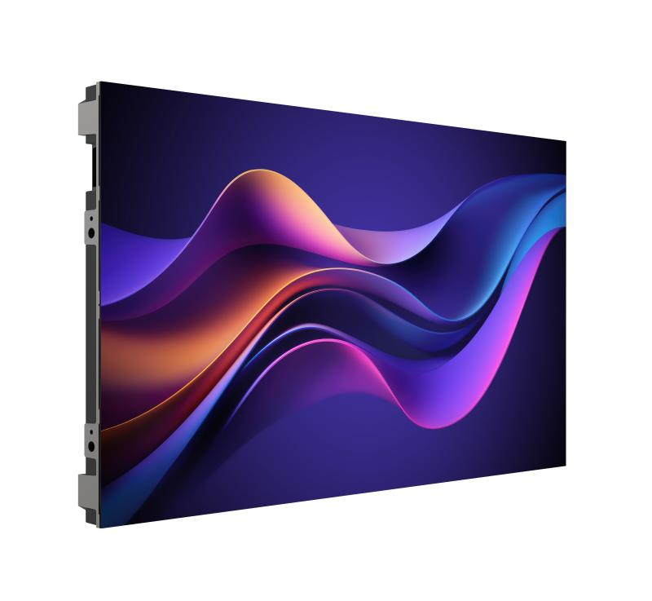 | 点间距：P1.2，显示单元数量108：9行12列，显示屏面积：21.87m²，显示尺寸：7.2m×3.0375m，分辨率：5760*2430；客户自制支架 主电源线数量：3; 横向电源线数量（上）：6; 横向电源线数量（下）：3； 主网线数量：22; 横向网线数量：9； 最大功率：5.0301kW，平均功率：1.68399kW；重量：3.4；
25 | LED视频处理器/拼接控制器 | 支持多信号接入、开窗漫游、分屏轮巡、弹窗告警上墙 | 台 | 1 | 新增 | 大屏主控 | DS-DT90V-08HDPI24NO/U | 机箱具备全彩4.5寸LCD显示屏，分辨率854*480，可随时查看设备状态信息，方便设备维护。 2U标准机箱 机架式设计，工业级机箱系统。 设备前面板具备丰富按键，可支持屏幕亮度等参数调节切换，支持通过按键进行信源切换，场景切换，屏幕锁定等功能。 支持8路视频信号输入，包含1路DP1.2，3路HDMI2.0，4路HDMI1.3接口 HDMI2.0 支持分辨率4096*2160@60Hz，DP1.2 支持分辨率4096*2160@60Hz，HDMI1.3支持分辨率1920*1080@60Hz， 支持4路视频信号环通输出，其中3路HDMI2.0环出支持分辨率4096*2160@60Hz。 支持选配1路12G-SDI输入及1路12G-SDI环出接口 图像带载输出支持RGB、YUV444无损画质。 支持24路网口带载输出，带载高达1560万像素；单台设备最大带载最大宽度16384，最大高度16384，每网口最大带载65W。 大带载（标准带载）模式下，单网口最大带载高达292.5W。大带载（标准带载）模式整机最大带载2600W。 支持HDMI音视频复合流输入，支持3.5mm音频输入，支持3.5mm音频输出。 支持视频信号输入全屏缩放及自定义缩放；支持任意切换，拼接。 支持信源开窗和漫游功能。 支持1路虚拟条屏内容显示，支持颜色、字体、文字大小、滚动速度的设置，支持图片添加。 支持电视墙编辑和窗口可视化操作。 支持最多 10个用户场景,可作为模板保存，可直接调用，方便使用 支持多窗口显示：支持11个窗口，其中7个信源窗口（3个4K图层窗口+4个2K 图层窗口）、2个图片窗口、1个滚动文字窗口、1个底图窗口；除底图外其他窗口支持任意布局。 支持HDCP 2.2协议的高带宽数字内容保护技术。 支持自定义EDID设置。 支持双备份，支持双电源备份、发送卡双网口备份。 支持任意走线、无矩形框架限制。 支持通过客户端、Web等多软件端进行操作支持。 支持屏幕底图配置。 支持开机logo配置。 支持屏幕除湿配置。 支持遥控器扩展，支持通过遥控器操作控制屏幕显示遥控UI菜单 。 支持输出画面的亮度、对比度、色度等参数的调整。 支持对屏幕进行逐点校正配置有效消除色差，有效提高显示屏的画质。 支持常规、文稿、广告、视讯、影院、安防等显示模式切换 支持标准、暖色、冷色等色温模式调节同时可支持自定义色温调节。 支持护眼模式，有效保护观看者视力。 支持3840 Hz 高刷新率输出，纳秒级响应时间，视频画面更细腻流畅。 支持查看设备与LED屏幕的带载关系。 支持查看运行过程中屏幕异常的定位。 支持查看设备运行状态、设备内存、CPU使用率、设备运行温度和网口使用率等参数。 支持异常箱体电压检测、箱体温度检测、设备温度检测。 支持通过RS485接口进行中控及物联网设备对接。 支持通过控制网口，通过网络SDK、OTAP等协议进行控制指令对接和设备管理 支持通过控制网口连接多功能卡 实现环境温度检测、环境湿度检测、人体温度传感配合屏幕控制等功能。 支持帧率自适应，图像采集可支持25HZ~120HZ自适应。 支持通过PC端、手机端、投屏器等方式进行无线投屏。 支持旋钮，可支持选择菜单、调节参数和确认操作。 支持4路10G光口，支持视频控制模式和光电转换模式 支持HDR10，配合支持 HDR 的接收卡，能够极大地增强显示屏的画质，使画面色彩更加真实生动，细节更加清晰 支持 3D 功能，通过设备自带的 3D 接口直接连接 3D 发射器，配套 3D 眼镜，实现 3D 显示效果。 支持1路USB 2.0接口 产品型号：DS-DT90V-08HDPI24NO/U 亮度控制：1-100可调（逐级白平衡） 输入帧率：25Hz-120Hz 灰度等级：1024 显示颜色：10亿 处理深 | 13250 | 输入接口：具有3个HDMI2.0（4K）接口、1个DP1.2接口、4个HDMI1.3（2K）接口、1个USB2.0接口、1个CONSOLE接口、2个控制网口、2个RS485接口、1个LINE IN接口； 输出接口：3个HDMI 2.0 Loop 输出接口、1个Line Out接口，24个带载网口，1个HDMI1.3（Monitor）输出接口。4个10G 万兆光口输出。1个 3D接口。 ★★设备前端具有1个USB2.0口，接口传输响应正常。（提供首页具有CNAS、CMA标识的第三方检测报告复印件并加盖厂家公章） ★★设备具备2路RS485接口，接口通讯响应正常。（提供首页具有CNAS、CMA标识的第三方检测报告复印件并加盖厂家公章） ★★设备支持HDMI 2.0环通输出，支持最大分辨4096×2160@60Hz。（提供首页具有CNAS、CMA标识的第三方检测报告复印件并加盖厂家公章） ★设备支持设置护眼模式并生效。（提供首页具有CNAS、CMA标识的第三方检测报告复印件并加盖厂家公章） ★★设备支持通过WEB端查看输入信号源的实时网络预览。（提供首页具有CNAS、CMA标识的第三方检测报告复印件并加盖厂家公章） ★★设备支持通过WEB端查看输出画面的完整实时网络预览。（提供首页具有CNAS、CMA标识的第三方检测报告复印件并加盖厂家公章） ★★设备支持通过射频遥控器控制，射频遥控器最远距离10m，可穿过建筑物墙壁进行遥控。（提供首页具有CNAS、CMA标识的第三方检测报告复印件并加盖厂家公章） ★设备支持任意走线、LED屏幕带载无矩形框架限制。（提供首页具有CNAS、CMA标识的第三方检测报告复印件并加盖厂家公章） ★★设备支持通过客户端和设备自带WEB浏览器进行多台设备同时远程重启操作，响应正常。（提供首页具有CNAS、CMA标识的第三方检测报告复印件并加盖厂家公章） ★★设备支持设置多种显示模式，具体包括常规、文稿、广告、视讯、HDR、影院、安防、自定义模式。（提供首页具有CNAS、CMA标识的第三方检测报告复印件并加盖厂家公章） ★★支持设备自带WEB浏览器、PC客户端、遥控器、物理按键进行控制。（提供首页具有CNAS、CMA标识的第三方检测报告复印件并加盖厂家公章） ★★设备支持手动打开/关闭自动除湿功能。（提供首页具有CNAS、CMA标识的第三方检测报告复印件并加盖厂家公章） ★设备支持通过WEB端查看屏幕连线正常、发送卡掉线、电压电流异常等状态。（提供首页具有CNAS、CMA标识的第三方检测报告复印件并加盖厂家公章） ★★设备支持从云端加载屏幕配置文件。（提供首页具有CNAS、CMA标识的第三方检测报告复印件并加盖厂家公章） ★★设备支持从云端加载校正文件。（提供首页具有CNAS、CMA标识的第三方检测报告复印件并加盖厂家公章） ★设备支持从云端下载接收卡程序。（提供首页具有CNAS、CMA标识的第三方检测报告复印件并加盖厂家公章） ★★设备支持通过网络IP地址登录，可查看发送卡IP 地址、序列号、带载屏幕分辨率、运行状态、软件版本、运行温度、内存使用率、网口利用率情况等信息，在超过设定的运行限制时和发送卡组件异常等异常状态会进行报警。（提供首页具有CNAS、CMA标识的第三方检测报告复印件并加盖厂家公章） ★设备支持在同一界面下查看多发送卡下LED整墙的概览信息和LED屏连线状态；支持查看行列网格展示屏幕接收卡规模、在WEB端鼠标移到网格上时，可高亮展示该网格所属网口的所有接收卡单元、网线连线顺序、网口号、工作状态信息（提供首页具有CNAS、CMA标识的第三方检测报告复印件并加盖厂家公章） ★★设备支持从客户端、设备自带WEB浏览器查看与绑定的接收卡的序号、接收卡型号、接收卡软件版本、网口link状态、接收卡电压、接收卡温度信息，状态显示正常。（提供首页具有CNAS、CMA标识的第三方检测报告复印件并加盖厂家公章） ★设备支持通过设备IP地址直接访问设备WEB浏览器客户端，对设备进行管理和控制，设备响应正常。（提供首页具有CNAS、CMA标识的第三方检测报告复印件并加盖厂家公章） ★设备支持10个窗口任意布局，包括7个信源窗口、2个图文窗口、1个字幕窗口。（提供首页具有CNAS、CMA标识的第三方检测报告复印件并加盖厂家公章）
26 | 大屏钢结构及安装 | 屏体钢结构、包边、检修通道及安装调试 | 项 | 1 | 新增 | 含结构与安装 | 室内焊接支架（13%） | 大屏显示类LED焊接支架产品的标准服务 | 500
27 | 监控操作台（多联坐席） | 多联监控操作台，含理线、承重与人体工学设计 | 套 | 1 | 新增 | 值班坐席，暂估6联
28 | UPS不间断电源（含电池） | 在线式UPS，容量按中心负载配置（暂估20kVA），后备≥2小时 | 套 | 1 | 新增 | 保障7×24运行，容量以负载核算
29 | 精密配电柜 | 监控中心专用配电，含防雷、分路保护与计量 | 套 | 1 | 新增 |  | DS-D40D10 | 控制方式：面板控制、电脑控制、电脑定时、中控控制 面板控制: 一键延时启停,紧急停止,模式切换，单键单元控制 电脑控制: 可一键延时启停，单路(按交流接触器)启停，紧急停止。对温度、烟雾等状态实时检测,并保存操作记录,报警记录。 电脑定时: 每天可设置最多4组时间段，按星期启停。定好时间后，支持脱机定时运行。 中控控制: 提供MODBUS-RTU、MODBUS-TCP、MODBUS-UDP协议 自动联机，直接操作，不用人工设置 保护内容：1）零线电缆高温保护 2）高温断电保护 3）短路保护 4）烟雾保护 输入电压：380V 输出电压：220V 额定功率：10KW 输出回路：3个单相回路（AC220V） 每路输出最大带载功率：≤3.33KW 回路状态监测：单回路 远程控制：有 分步逐级上电：有 计划任务上电：有 温度检测：有 壳体尺寸：400*300*130 单位mm 逻辑联动控制：有 主断路器：德力西32A断路器*1 交流接触器：德力西32A交流接触器*1 子断路器：德力西32A微型1P断路器*3 控制回路断路器：德力西10A 1P+N微型漏电保护断路器*1 零地排：8位铜排*1 PLC控制器：正松PLC-180控制器*1 PLC控制电源模块：正松DC24V电源*1 串口服务器：485转USB头*1 总重量：12KG 380V供电总电缆：YJV-4*4mm²+2.5mm² 220V输出电缆：RVV3*2.5 mm²，最多接3根 | 1775 | 配电柜额定功率≥10KW，具备3个单相回路。 可通过RS485接口读取配电柜内部温度 检测到烟雾后可自动断电 超过温度阈值后可自动断电 输入输出均有断路器保护措施，在发生过流或短路后可以自动断电 支持手动一键启动、停止；支持单路（单交流控制器）启动停止；支持分时段控制；支持电脑远程控制 支持记录电源参数、运行状态、异常报警(高温、烟雾)等 网络接口：支持MODBUS-TCP协议；串口通讯端口：支持RS485,MODBUS-RTU协议 支持设备分级上电，避免瞬间电流过大 电源管理系统拥有热成像人体传感检测功能，可检测站姿、坐姿、蹲姿三种人员姿态。热成像检测通道不受光线影响，满足全天 24 小时检测需求。（需搭配玉盘使用） 可实现检测到人员后1秒内自动上电，检测到人员离开后自动断电功能，从而实现节约能源的效果，并且自动延迟断电的时间可配置，延迟时长由1分钟至999分钟任意配置。（需搭配玉盘使用） | 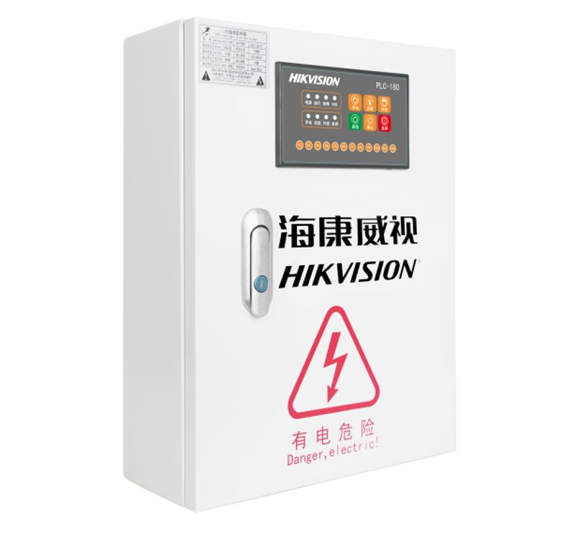
30 | 防静电地板 | 全钢防静电活动地板，含架空与走线 | ㎡ | 40 | 新增 | 面积以中心实测为准，暂估
31 | 中心装饰装修 | 吊顶、墙面、灯光、隔音及环境改造 | 项 | 1 | 新增 | 暂估，以设计为准
32 | 客户端工作站 | 监控客户端图形工作站，双屏 | 台 | 2 | 新增 | 暂估 | DS-AXF142P/W10E/ShowOS | ShowOS智能大屏管理平台一体机内置 “InfoCom ShowOS Std 智能大屏管理平台标准版”软件，包含解码拼控、播控和门户、远程控制、集中控制、平板操控模块授权。解码拼控可控制信号源上屏、大屏场景、预案切换等功能，播控和门户可对大屏内容进行加载和显示控制，可将视频文件、PPT、图片、可视化、AR\VR、GIS地图以及业务系统等内容投放到大屏上，并支持对上屏内容进行远程操控，环境中控可通过中控主机，将灯光、空调、投影等终端统一管控，可实现通过平板对大屏信号、内容、环境的统一控制，致力于打造智能化控制中心。 软件功能：1、产品特性 智能大屏管理平台一体机内置 “InfoCom ShowOS Std 智能大屏管理平台标准版（DN）”软件，包含解码拼控、播控和门户、远程控制、集中控制、平板操控模块授权。解码拼控可控制信号源上屏、大屏场景、预案切换等功能，播控和门户可对大屏内容进行加载和显示控制，可将视频文件、PPT、图片、可视化、AR\VR、GIS地图以及业务系统等内容投放到大屏上，并支持对上屏内容进行远程操控，集中控制可通过中控主机，将灯光、空调、投影等终端统一管控，还能控制配电柜、音频处理器等设备。整体上可实现通过平板对大屏信号、内容、环境的统一控制，致力于打造智能化控制中心。 软件功能：2、技术规格: 【智能大屏管理平台标准版】： （1）解码拼控：提供拼控器、KVM坐席、LED控制卡、配电柜的管理。支持创建拼控大屏、实现信号管理、场景管理、预案管理、一台PC电脑多个应用，多个窗口投屏（需要拼控带解码能力）的功能； （2）播控和门户：播控主机的管理、播控大屏管理、内容管理、播控大屏控制等功能； （3）远程控制：远程控制播控大屏的画面同步到网页端/PC客户端/平板端，实现播控大屏画面回显；远程控制播控大屏上的内容，实现反向控制； （4）集中控制：支持音频处理器、配电柜、中控主机的控制，可接入中控主机，实现灯光、空调、音箱、投影等设备的控制，支持在中控管理中设置控制模式，可联动拼控大屏场景/播控大屏图层，实现大屏切换时联动灯光等环境变化等。 （5）平板操控：支持通过平板来操作大屏、中控设备，根据授权模块，实现解码拼控、内容播控的、环境中控的平板操作； 【授权包含】：授权包含5块拼控大屏、10块播控大屏、10个中控主机（DS-B86**-**）、5块平板； 支持设备型号： （1）拼控器：B32\B31\B30\B21\B20\C33S\C66S\C30S\C31S\C60S\C21N\ C22N\C80N\C40N\69解码器\6A解码器\DT60V\DT90V\DT60P\DT90P; （2）KVM坐席：C80K\C40K\C22K （3）LED控制卡 （4）配电柜：DS-D40D**； （5）播控主机：iSecure-7000S-EA/Render\超高分服务器\PC主机（8G、windows、i5）\信息发布屏\会议平板等 （6）音频处理器：DS-QAPD**\DS-QAP4PD**\DS-QA4PD**** 处理器： i5-12400 (6核/12线程/2.5 GHz） 主板模组：H610 内存： 8 GB，3200速率，DDR4，2个内存插槽，最大支持64 GB内存 SSD硬盘：1个 256 G SSD HDD硬盘：1个1 T HDD，硬盘转速7200转 显卡：独立显卡型号R7430，显存容量2 GB，视频接口1个HDMI，0个DP，1个VGA 光驱：不带光驱 电源：200 W 机箱大小：11 L 机箱颜色：黑色 键鼠：含USB有线键鼠 显示器：23.8英寸，分辨率1920 × 1080，刷新率Typ. 60 Hz , Max. 100 Hz，HDMI × 1；VGA × 1视频接口 操作系统：Win10企业版激活 前置USB接口：2个USB 3.0,2个USB 2.0 后置USB接口：2个USB 3.0,4个USB 2.0 硬盘接口：支持4个SATA接口，1个M.2接口 PCIe扩展：1个PCIE4.0 x16插槽,1个PCIE3.0 x1插槽 音频接口：前置：1个Mic in，1个headphone out；后置：1个line in，1个line out，1个Mic in 网络接口：1个RJ45 千 兆以太网口（10 M/100 | 12025 | 硬件招标参数参考云文档标底参数-H610标底参数 ★★系统具备C/S和B/S架构，支持通过浏览器对系统进行设备统一管理，支持同时管理不同分辨率、不同类型的显示屏系统、中央控制系统、拼控系统；实现对显示屏、拼控设备、播控主机、KVM坐席、PC主机、中控主机、LED控制卡、PLC配电柜的统一管控；（提供封面具有CNAS 、CMA、ilac-MRA认证标识的公安部报告证明复印件并加盖原厂公章） ★★系统支持网页、客户端、APP（安卓、鸿蒙、IOS、windows）三端数据实时同步；WEB端、平板端、客户端均可以所见即所得的查看在线场景、离线场景的画面布局、场景的实时画面，以及信号的实时画面；（提供封面具有CNAS 、CMA、ilac-MRA认证标识的公安部报告证明复印件并加盖原厂公章） ★★支持远程操控播控主机，进行大屏内容的控制，可远程操控大屏正在播放的可视化、AR、VR、第三方业务系统等；在远程操控中，如果有多个桌面，可以切换桌面，可以设置抓屏区域的分辨率，包含远程分辨率、本机分辨率、704×576、1280×720、1920×1080、3840×2160等；可以设置编码分辨率，包含704×576、1280×720、1920×1080、3840×2160等；可以触发系统快捷键，包含Win、Win+D、任务管理器，重启程序等。可以选择桌面，也可以直接控制播控主机显示桌面；支持同步平台配置的窗口快捷键，可从客户端/APP操作窗口快捷键，实现大屏内容的快速切换。（提供封面具有CNAS 、CMA、ilac-MRA认证标识的公安部报告证明复印件并加盖原厂公章） ★支持将网页、程序包、图片、视频、PPT、Word、Excel、PDF、文本等内容窗口，以及监控信号、抓屏信号、坐席信号等实时视频信号，拖动到播控图层中进行设置，可设置多种类型窗口的拼接布局，每种类型窗口可添加多个文件，可设置内容文件播放时长、内容播放顺序等；（提供封面具有CNAS 、CMA、ilac-MRA认证标识的公安部报告证明复印件并加盖原厂公章） ★支持远程控制大屏中的内容，并且大屏中显示的画面和平台、平板端显示的画面一致，可通过平台、平板端操作大屏中投放的内容，实时同步显示，也可一键切换播控主机显示桌面，或者显示程序。（提供封面具有CNAS 、CMA、ilac-MRA认证标识的公安部报告证明复印件并加盖原厂公章） ★支持查看播控屏（播控单屏和播控多屏）的分辨率，播控主机名称、桌面、在离线情况、内存使用情况，内存所在资源大小等信息。（提供封面具有CNAS 、CMA、ilac-MRA认证标识的公安部报告证明复印件并加盖原厂公章）
七、辅材与施工
33 | 摄像机支架/立杆/防水箱/电源 | 配合新增及更换点位安装的支架、立杆、防水盒、电源适配等 | 项 | 1 | 新增 | 配合146个点位
34 | 综合布线（桥架/管线/线缆） | 室内外桥架、PVC/镀锌管、网线、电源线及敷设辅材 | 项 | 1 | 新增 | 暂估，以现场为准
35 | 安装、接入与系统调试 | 前端安装、平台接入级联、AI与存储调试、网络割接与联调 | 项 | 1 | 新增 | 含分区割接、不停业务
八、服务
36 | IP与线路规划 | 按数智中心规划范围与规则，编制并实施《IP与线路规划表》，协助排查各二级公司IP并指出整改项 | 项 | 1 | 新增 | 投标方负责实施
37 | 系统联调测试与验收 | 整体联调、性能压测（≥100路上墙）、试运行与竣工验收，交付竣工资料 | 项 | 1 | 新增
38 | 培训 | 面向监控值班、数智中心管理员、各单位维保人员的分层培训 | 项 | 1 | 新增 | 含操作与运维手册
39 | 质保与运维服务 | ≥1年免费质保，7×24报障响应，平台版本与AI算法升级 | 项 | 1 | 新增 | 质保期可按合同延长
关键指标（源自需求清单，数量确定）：补盲新增摄像机 102 台，老旧更换 44 台，AI 行为分析升级 193 路，在建衔接 92 台，统一存储时长 90 天，平台授权 ≥3000 路，网络由千兆升级为万兆，LED 大屏 7.2m×2.8m。

